GCP사용설명
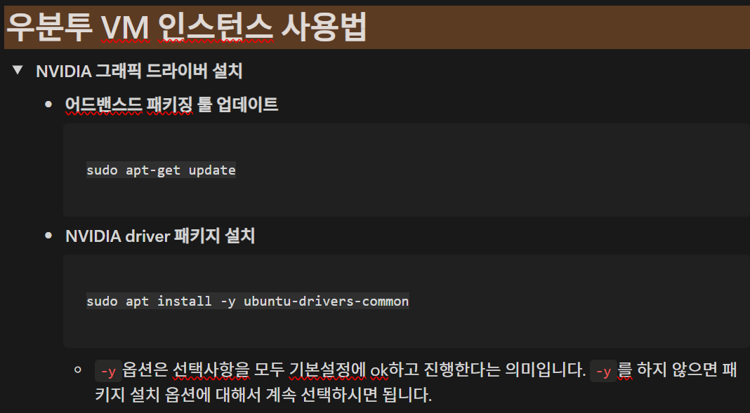
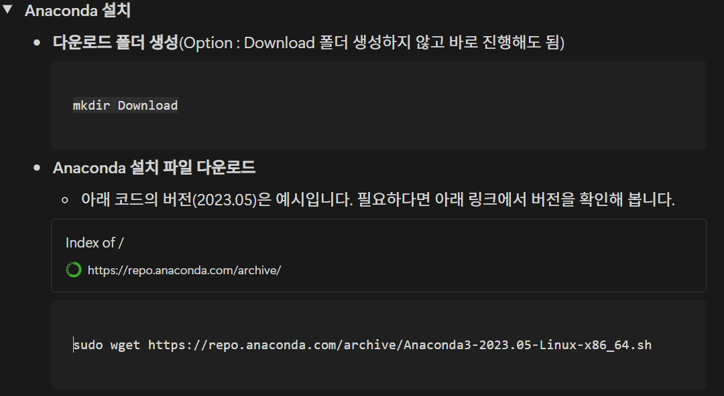
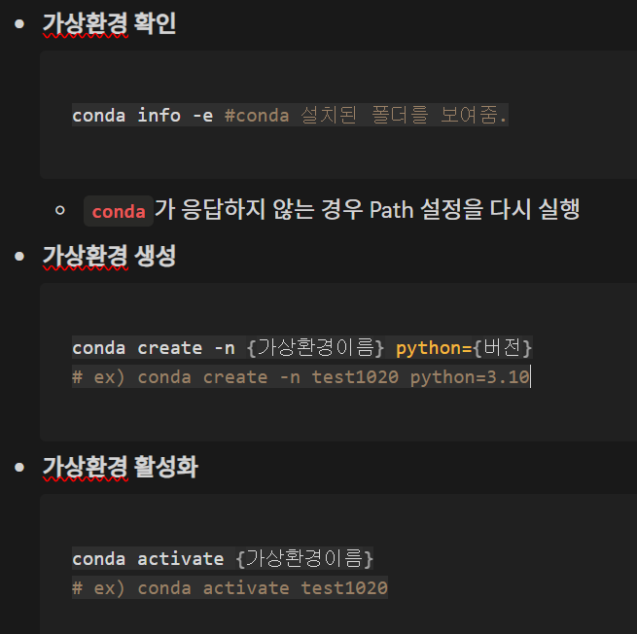
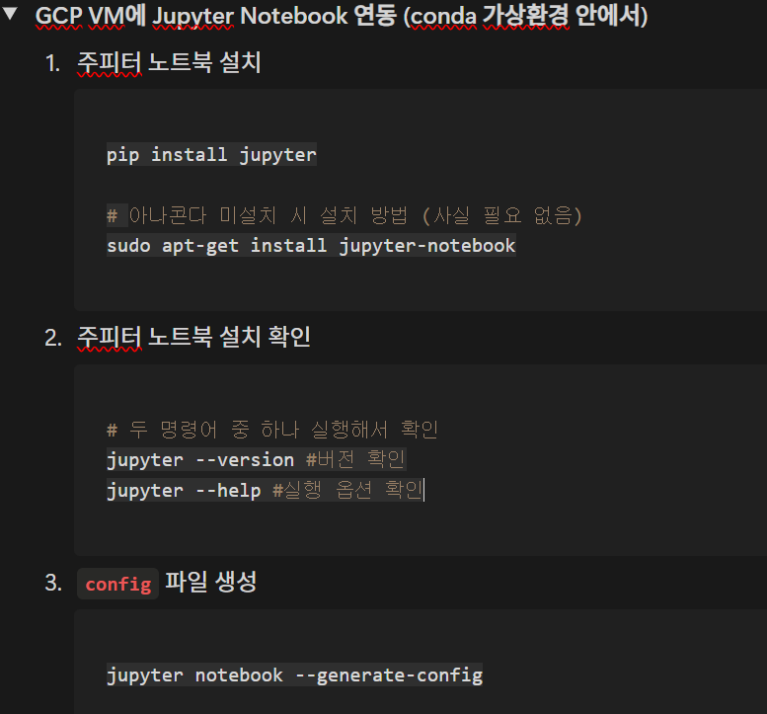
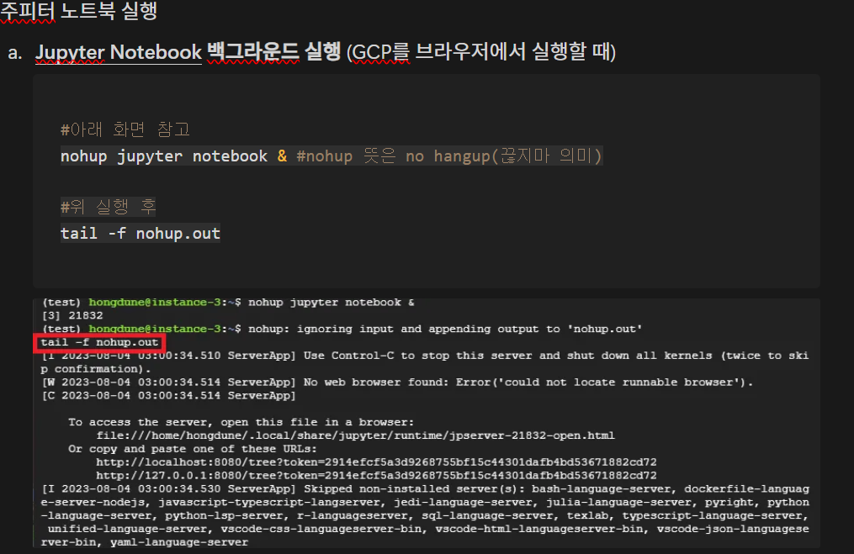
서버세팅시 참조할 사항
GCP 사용 설명 | https://www.notion.so/modulabs/GCP-4a0c8f64d76e42ac910126d2acc211d8 |  |  | NVIDIA 그래픽 드라이버 설치 | Anaconda 설치 | Anaconda 가상환경 사용방법 | GCP VM에 Jupyter Notebook 연동 (conda 가상환경 안에서 주피터 노트북 설치) | Jupyter Notebook 백그라운드 실행 (GCP를 브라우저에서 실행할 때) |  | (참고) shell에서 사용 중인 kernel shutdown하기 | 추가 참고자료
 |  | 사용자 및 조직등록 절차 | vm 인스턴스 시작/중지 처리
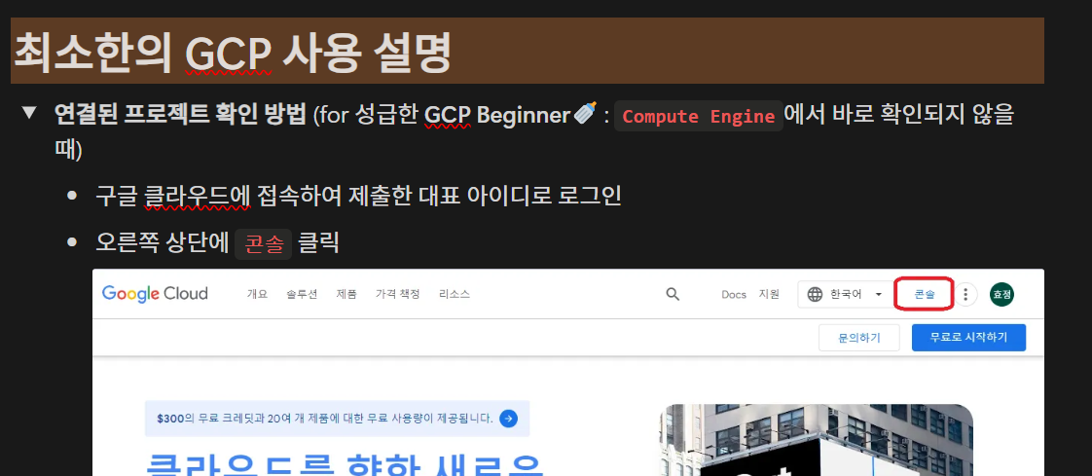
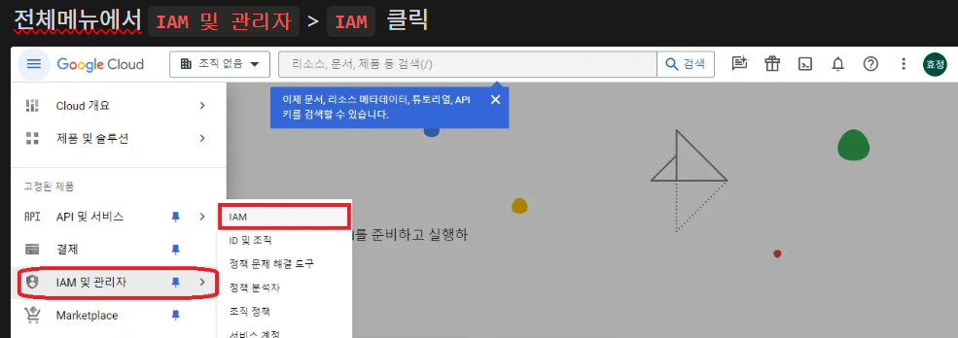
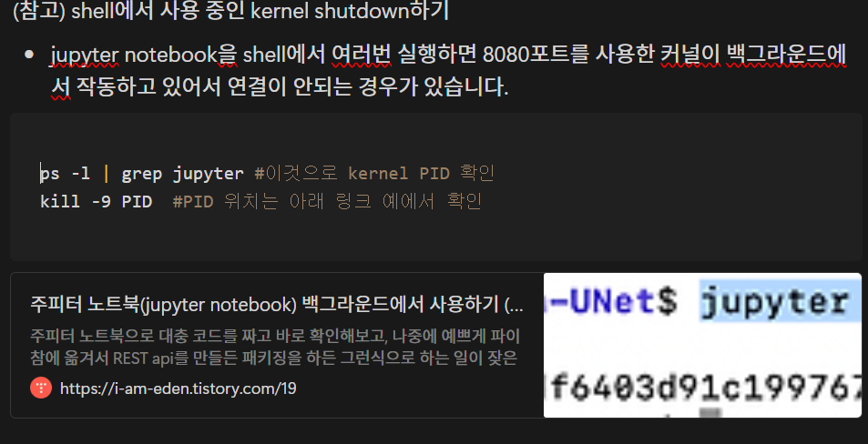
 |  |  |  |  |  |  |  |  |  |  | Google Cloud Platform VM에 jupyter notebook 세팅하기
 |  |  |  |  |  |  |  |  |  |  | https://john-analyst.medium.com/google-cloud-platform-vm%EC%97%90-jupyter-notebook-%EC%84%B8%ED%8C%85%ED%95%98%EA%B8%B0-135d226c4ffa

 |  |  |  |  |  |  |  |  |  |  | [GCP] #03 GCP Compute Engine VM에 파이썬(Python) 분석환경 구성하기
 |  |  |  |  |  |  |  |  |  |  | https://yamerong.tistory.com/56

 |  |  |  | sudo apt-get update | mkdir Download
 |  |  |  | sudo apt install -y ubuntu-drivers-common
 |  |  |  |  | https://repo.anaconda.com/archive/
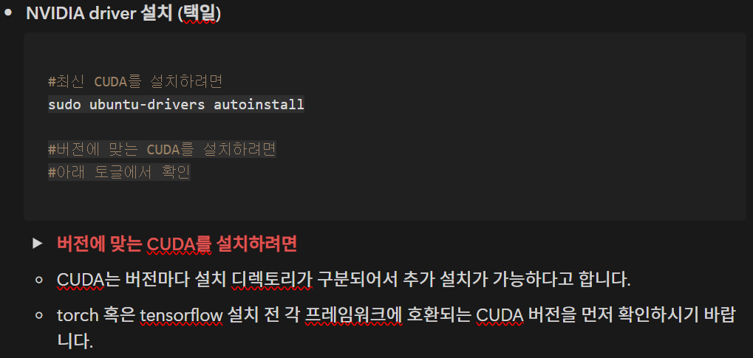
 |  |  |  |  | sudo wget https://repo.anaconda.com/archive/Anaconda3-2023.05-Linux-x86_64.sh
 |  |  |  |  |  |  |  |  |  | ps -l | grep jupyter #이것으로 kernel PID 확인
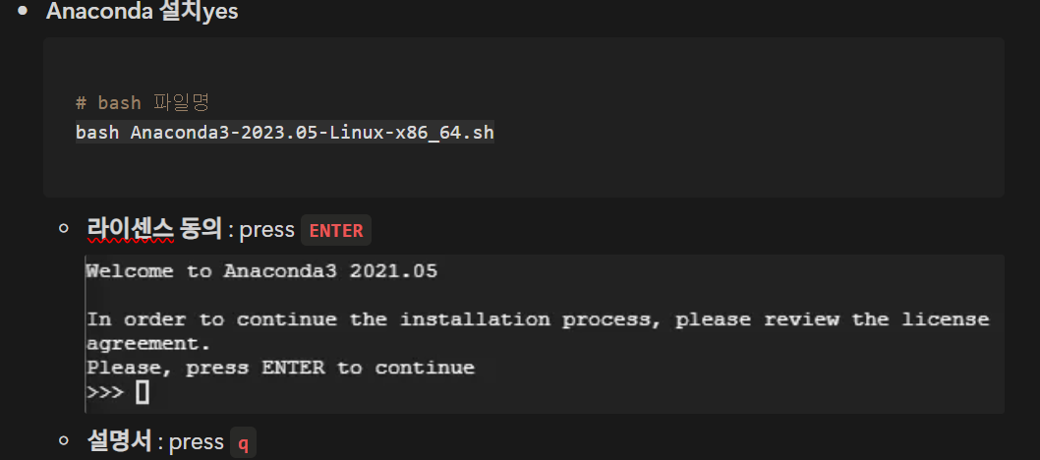
 |  |  |  |  |  |  |  |  |  | kill -9 PID #PID 위치는 아래 링크 예에서 확인
 |  |  |  |  |  | conda info -e #conda 설치된 폴더를 보여줌.
 |  |  |  |  |  |  | pip install jupyter notebook | #아래 화면 참고 |  | https://i-am-eden.tistory.com/19
 |  |  |  |  |  | conda create -n {가상환경이름} python={버전} |  | nohup jupyter notebook & #nohup 뜻은 no hangup(끊지마 의미)
 |  |  |  |  |  | # ex) conda create -n test1020 python=3.10 | # 아나콘다 미설치 시 설치 방법 (사실 필요 없음)
 |  |  |  |  |  |  | sudo apt-get install jupyter-notebook | #위 실행 후
 |  |  |  |  |  | conda activate {가상환경이름} |  | tail -f nohup.out
 |  |  |  |  |  | # ex) conda activate test1020 | # 두 명령어 중 하나 실행해서 확인
 |  |  |  |  |  |  | jupyter --version #버전 확인
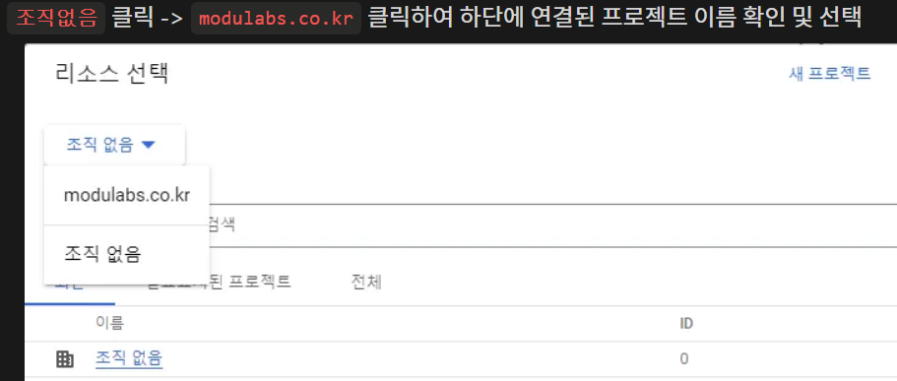
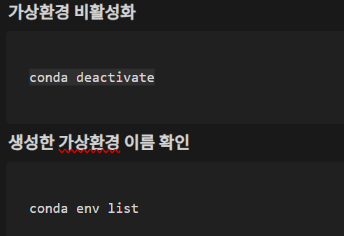
 |  |  |  |  |  |  | jupyter --help #실행 옵션 확인 | (참고) nohup 명령어에 대하여 | https://i-am-eden.tistory.com/19
 |  |  |  |  |  |  |  |  | https://green-joo.tistory.com/26
 |  |  |  |  |  |  | jupyter notebook --generate-config
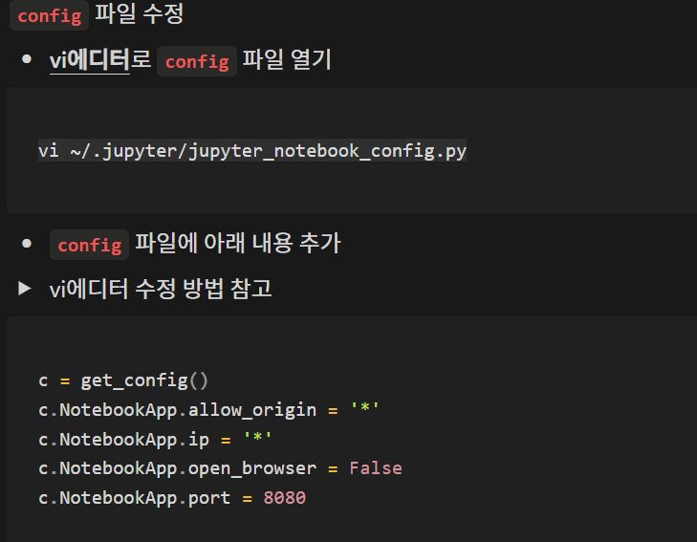
 |  |  |  | #최신 CUDA를 설치하려면 |  |  |  | tail 명령어 의미와 쓰임새 | https://coding-factory.tistory.com/801
 |  |  |  | sudo ubuntu-drivers autoinstall | # bash 파일명
 |  |  |  |  | bash Anaconda3-2023.05-Linux-x86_64.sh
 |  |  |  |  |  |  |  | 새로운 브라우저에서 Jupyter Notebook 열기
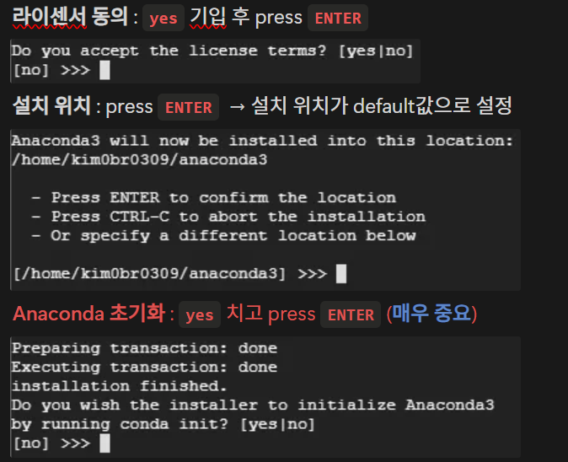

 |  |  |  | 설치된 라이브러리 버전을 확인 : !pip list |  | conda deactivate
 |  |  |  | GPU로 Tesla T4가 준비 : nvidia-smi |  | conda env list

 | VS Code를 사용하여 Google Compute Engine에 연결하기
 | https://amanokaze.github.io/blog/Connect-GCE-using-VS-Code/ |  |  |  |  | 기타 명령어 참조
 |  |  |  |  |  |  |  | jupyter notebook 로그인 화면이 뜨면 아래 토큰(token=빨간 밑줄)을 복사하여 암호에 입력하여 로그인
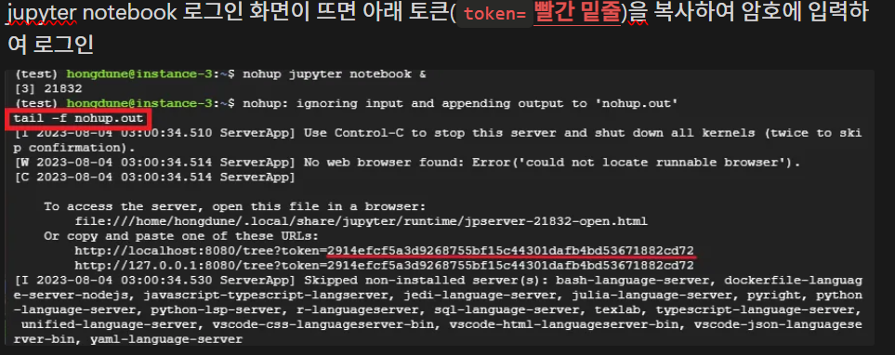
 |  |  |  |  |  | conda info --envs
 | Python 기초(가상환경에 파이썬 설치하기)
 | https://oceanlightai.tistory.com/25 |  |  |  |  | 현재 패키지들 리스트를 requirements.txt 파일로 저장
 |  |  |  |  |  | (가상환경)> pip freeze > requirements.txt

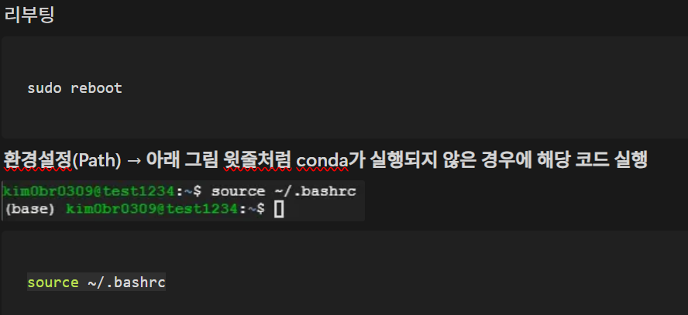
 | conda, pip list export하기, 파일로 저장하기 |  |  |  |  | 새로운 가상환경에 requirements.txt 파일의 패키지를 설치하기 | vi ~/.jupyter/jupyter_notebook_config.py
 | https://keepdev.tistory.com/27 |  |  |  |  | (가상환경)> pip install -r requirements.txt
 |  |  |  |  |  |  | c = get_config()
 |  |  |  |  |  |  | c.NotebookApp.allow_origin = '*'
 |  |  |  |  |  | 가상환경 제거하기 | c.NotebookApp.ip = '*'
 |  |  |  |  |  | (base)> conda remove --name 지우려고하는가상환경이름 --all | c.NotebookApp.open_browser = False
 |  |  |  |  |  |  | c.NotebookApp.port = 8080
 |  |  |  |  |  | 가상환경을 생성하면서 파이썬을 같이 설치(base)위치에서
 |  |  |  |  |  | (base)conda create -n test_python python=3.10.10
 |  |  |  |  |  | (base)conda create --name fastapi_env python=3.11.11

 |  |  |  |  |  | 가상환경에 설치되어있는 모듈들을 확인
 |  |  |  |  | sudo reboot | conda list
 |  |  |  |  | source ~/.bashrc

 |  |  |  |  |  |  | 1. Jupyter Notebook에 내 가상환경 Kernel 연결하기
 |  |  |  |  |  |  | python -m ipykernel install --user --name [가상환경명] --display-name [표시할 이름]

1.Ubuntu설치
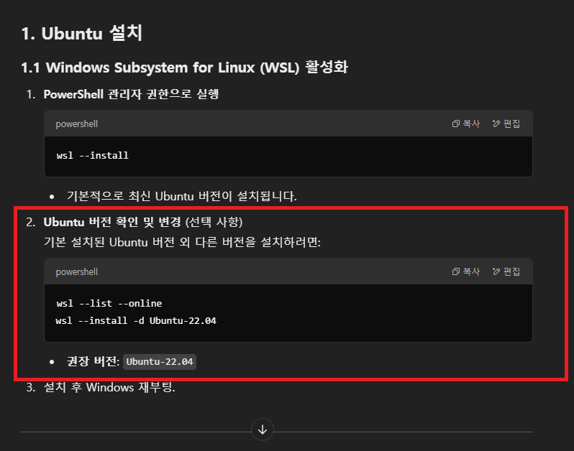
1. Ubuntu 설치 | WSL(Windows Subsystem for Linux)
 | 윈도우 환경에서 VM(Virtual Machine) 과 같은 도구 없이 윈도우 환경에서 Linux를 사용할 수 있도록 도와줍니다.

 | 1. Windows 기능 활성화
 | WSL 2는 Hyper-V 및 Virtual Machine Platform을 필요로 하므로 해당 기능이 활성화되어 있는지 확인하세요.

 | 1.1 명령어로 기능 활성화
 | 관리자 권한으로 명령 프롬프트(CMD) 또는 PowerShell을 실행하고 다음 명령어를 순서대로 실행:
 | dism.exe /online /enable-feature /featurename:Microsoft-Windows-Subsystem-Linux /all /norestart
 | dism.exe /online /enable-feature /featurename:VirtualMachinePlatform /all /norestart
 | dism.exe /online /enable-feature /featurename:Hyper-V /all /norestart

1-1. Windows Subsystem for Linux (WSL) 활성화

1-1-1) 추가적으로 WSL 2 활성화 (권장):
wsl --set-default-version 2

1-1-2) Ubuntu 버전 확인 및 변경 (선택 사항)
기본 설치된 Ubuntu 버전 외 다른 버전을 설치하려면
wsl --list --online
wsl --install -d Ubuntu-22.04

1-1-3) 설치 후 Windows 재부팅.

1-2. 윈도우 쉘에서 실행하는 방법
특정배포판 실행
> wsl -d Ubuntu-22.04

특정 배포판 중지
> wsl --terminate <배포판 이름>
wsl --terminate Ubuntu-22.04

모든 배포판의 상태 확인
> wsl -l -v

Ubuntu 버전 확인
lsb_release -a

WSL 2로 전환 재시도 (WSL 1로 설치된 배포판이 있을 때 이를 WSL 2로 전환하려는 경우 사용합니다)
wsl --set-version Ubuntu-22.04 2

파일 복사하는 방법
우분투 창에서 explorer.exe . 을 쳐보면 윈도우에서 폴더가 뜬다.
explorer.exe .

참조사이트 : https://bbeomgeun.tistory.com/139

2.python설치
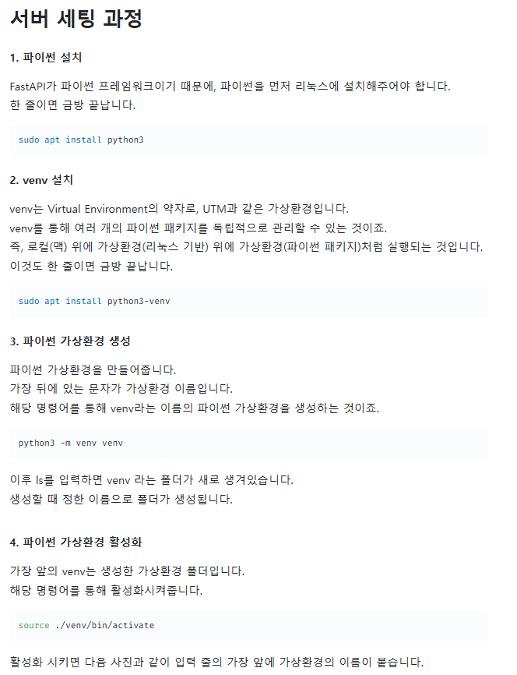
1. Python 설치

1-1. Python 버전 확인
> python3 --version
결과 예시) Python 3.10.12
** Ubuntu 22.04 LTS에서 기본으로 제공되는 Python 버전은 Python 3.10.x
 |  | sudo apt install python3
1-2. 최신 Python 설치가 필요하다면:
>sudo apt update
>sudo apt install -y python3 python3-pip python3-venv

1-3. 추가로 Python 3.12.7 설치 및 가상환경 사용
기본 Python 버전을 3.10으로 유지하면서, 특정 프로젝트에 Python 3.12를 사용합니다
Python 3.12를 사용하여 가상환경을 생성하면 시스템 Python에 영향을 주지 않습니다 |  | sudo apt install python3-venv
* Python 3.12.7 설치
PPA 저장소를 추가하거나 소스 코드로 직접 설치해야 합니다. (해당부분은처리가 안되는거 같음)
>sudo add-apt-repository ppa:deadsnakes/ppa
>sudo apt update
>sudo apt install -y python3.12 python3.12-venv python3.12-distutils

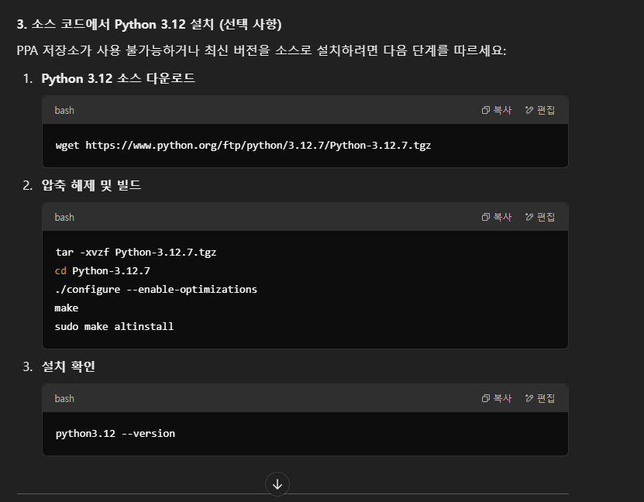
 |  | python3 -m venv venv | 가상환경 생성

 |  | source ./venv/bin/activate | 가상환경 활성화

 | 성공한 작업 페이지

wget https://www.python.org/ftp/python/3.12.7/Python-3.12.7.tgz

tar -xvzf Python-3.12.7.tgz
cd Python-3.12.7
./configure --enable-optimizations
make
sudo make altinstall

python3.12 --version

ls /usr/bin/python3.12 <---- 해당 위치가 달라서 수행 안됨, 아래 which 명령으로 위치 확인하기

1.4. Python 3.12 설치 경로 확인
> which python3.12
결과) >/usr/local/bin/python3.12

1.5 PATH 확인 (변경된 PATH를 확인)
> echo $PATH

1.6 PATH 환경 변수 점검
> echo 'export PATH="/usr/local/bin:$PATH"' >> ~/.bashrc
> source ~/.bashrc

3.가상환경 venv설치
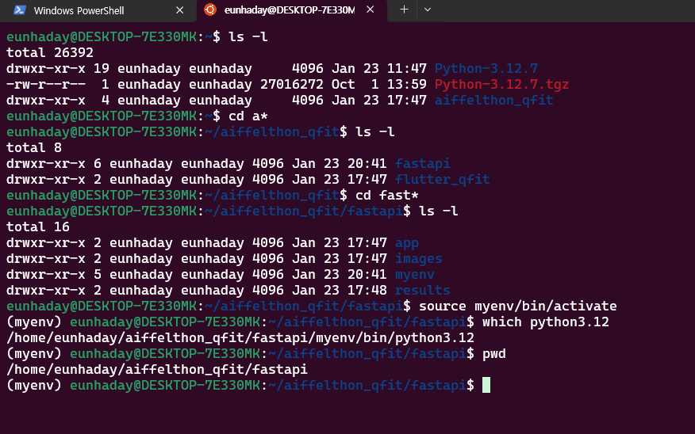
1. 작업할 디렉토리로 이동:
>cd ~
>mkdir fastapi
>cd fastapi

2. 가상환경 생성
python3 -m venv myenv #기존 Python 3.10
python3.12 -m venv myenv #추가한 Python 3.12

2-1. 가상환경 삭제
rm -rf <env_name>
rm -rf myenv

3. 가상환경 활성화:
source myenv/bin/activate

4. 활성화 확인
which python3
which python3.12
> /home/eunhaday/aiffelthon_qfit/fastapi/myenv/bin/python3.12

5. 가상환경 비활성화
deactivate

6. 기타 tree 패키지 설치(tree 명령은 디렉토리 안의 내용을 나무형식으로 리스트시 사용)
> sudo apt install tree
설치확인 : tree --version
디렉토리만 표시 : tree -d
숨김 파일 포함: tree -a

7. 텍스트 파일의 패키지를 새로운 환경에 설치 : pip install -r requirements.txt

8. Jupyter Notebook 설치 방법
1. 가상환경에 설치
pip install jupyter notebook

2.Jupyter Notebook에 내 가상환경 Kernel 연결하기
python3 -m ipykernel install --user --name venv --display-name venv

3.실행
jupyter notebook

4.가상환경 활성화
source ~/aiffelthon_qfit/fastapi/venv/bin/activate

설치참조사이트
https://velog.io/@o_joon_/Linux-%EB%A1%9C%EC%BB%AC%EC%97%90%EC%84%9C-%EA%B0%80%EC%83%81%ED%99%98%EA%B2%BD-%EC%84%9C%EB%B2%84-%EC%A0%91%EC%86%8D

5. curl post 테스트
curl -X POST https://8c31-220-126-242-202.ngrok-free.app/upload_image/

4. fastAPI 및 ngrok설치
Flutter + Fastapi 로 서비스 만들기 | 설치 참조 사이트
 | https://www.notion.so/modulabs/Flutter-Fastapi-fc4b27eb009841d88dd2f32691e520d0
pip install fastapi

pip install "uvicorn[standard]"

vi main.py | from fastapi import FastAPI # fastapi 클래스를 불러옵니다.
 | app = FastAPI() # FastAPI 클래스를 바탕으로 app이란 인스턴스를 만듭니다.
 | @app.get("/") # GET 메소드로 가장 루트 url로 접속할 경우
 | async def root(): # root() 함수를 실행하고
 | return {"message": "Hello World"} # Hello World란 메시지를 반환합니다.

uvicorn main:app --reload

Ngrok 로 포트포워딩
curl -s https://ngrok-agent.s3.amazonaws.com/ngrok.asc | sudo tee /etc/apt/trusted.gpg.d/ngrok.asc >/dev/null && echo "deb https://ngrok-agent.s3.amazonaws.com buster main" | sudo tee /etc/apt/sources.list.d/ngrok.list && sudo apt update && sudo apt install ngrok
$ ngrok
ngrok 회원가입 후 authtoken 추가하기 ( https://ngrok.com/) |  | https://download.ngrok.com/downloads/linux | 아래화면의 사이트정보
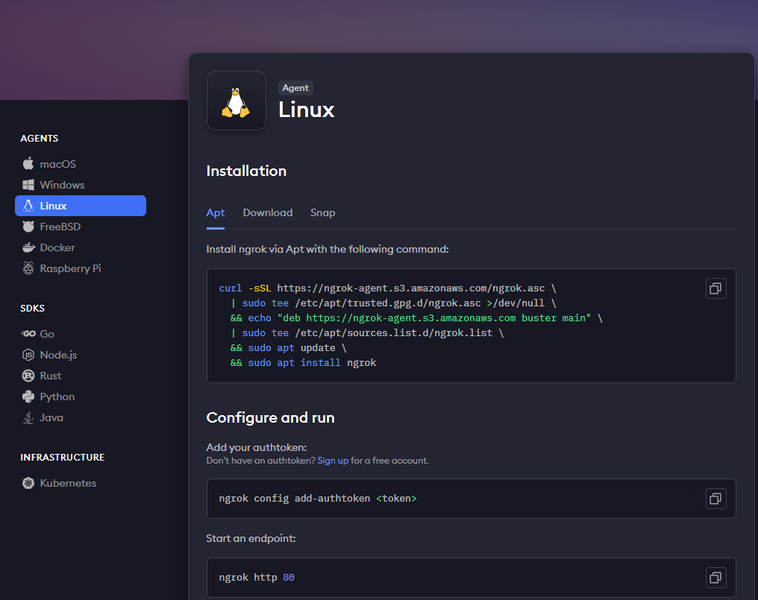
ngrok config add-authtoken $YOUR_AUTHTOKEN

$ python server_fastapi_qfit.py # 실행경로 : aiffelthon_qfit/fastAPI/app
$ ngrok http 8000

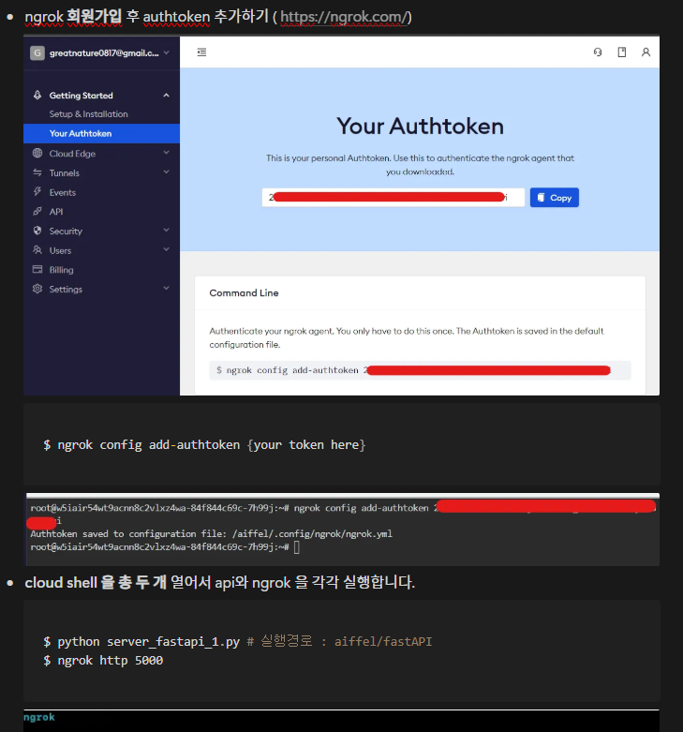

 |  |  |  | curl -sSL https://ngrok-agent.s3.amazonaws.com/ngrok.asc \
 |  |  |  | | sudo tee /etc/apt/trusted.gpg.d/ngrok.asc >/dev/null \
 |  |  |  | && echo "deb https://ngrok-agent.s3.amazonaws.com buster main" \
 |  |  |  | | sudo tee /etc/apt/sources.list.d/ngrok.list \
 |  |  |  | && sudo apt update \
 |  |  |  | && sudo apt install ngrok

 |  |  |  | ngrok config add-authtoken <token>

 |  |  |  | ngrok http 80

